Sheet2
Row Labels | Sum of Sales
Jan | 40,700
Feb | 43,500
Mar | 45,800
Apr | 48,300
May | 50,700
Jun | 53,100
Gesamt | 282,100
Grand Total | 564,200

Sheet3
Row Labels | Sum of Sales North | Sum of Sales South | Sum of Sales
Electronics | 87,000 | 65,400 | 152,400
Furniture | 46,400 | 41,600 | 88,000
Office Supplies | 22,300 | 19,400 | 41,700
Grand Total | 155,700 | 126,400 | 282,100

Sheet4
Row Labels | Sum of Sales North | Sum of Sales South | Sum of Sales
Jan | 22,200 | 18,500 | 40,700
Feb | 24,200 | 19,300 | 43,500
Mar | 25,400 | 20,400 | 45,800
Apr | 26,700 | 21,600 | 48,300
May | 28,000 | 22,700 | 50,700
Jun | 29,200 | 23,900 | 53,100
Gesamt | 155,700 | 126,400 | 282,100
Grand Total | 311,400 | 252,800 | 564,200

Pivot & PivotCharts
Aufgaben:
1. Formatiere den Datensatz als Tabelle
2. Erstelle eine PivotTable: Gesamtumsatz (Sales) pro Monat
3. Erstelle eine PivotTable: Umsatz nach Produktkategorie und Region
4. Erstelle ein PivotChart, der die Umsatzentwicklung Jan–Jun zeigt

 | Datensatz

 | Month | Product Category | Region | Sales | Sales North | Sales South | Diff N-S | Lösung:
 | Jan | Electronics | North | 12,000 | 12,000 | 0 | 12,000
 | Jan | Electronics | South | 9,500 | 0 | 9,500 | (9,500) | Aufgabe 2 – Gesamtumsatz je Monat
 | Jan | Furniture | North | 7,000 | 7,000 | 0 | 7,000 | Monat | SUM of Sales
 | Jan | Furniture | South | 6,200 | 0 | 6,200 | (6,200) | Jan | 40,700
 | Jan | Office Supplies | North | 3,200 | 3,200 | 0 | 3,200 | Feb | 43,500
 | Jan | Office Supplies | South | 2,800 | 0 | 2,800 | (2,800) | Mar | 45,800
 | Feb | Electronics | North | 13,500 | 13,500 | 0 | 13,500 | Apr | 48,300
 | Feb | Electronics | South | 9,900 | 0 | 9,900 | (9,900) | May | 50,700
 | Feb | Furniture | North | 7,200 | 7,200 | 0 | 7,200 | Jun | 53,100
 | Feb | Furniture | South | 6,400 | 0 | 6,400 | (6,400) | Gesamtergebnis | 282,100
 | Feb | Office Supplies | North | 3,500 | 3,500 | 0 | 3,500
 | Feb | Office Supplies | South | 3,000 | 0 | 3,000 | (3,000)
 | Mar | Electronics | North | 14,200 | 14,200 | 0 | 14,200 | Aufgabe 3 – Umsatz: Kategorie × Region
 | Mar | Electronics | South | 10,500 | 0 | 10,500 | (10,500) | Kategorie | North | South | Gesamtergebnis
 | Mar | Furniture | North | 7,600 | 7,600 | 0 | 7,600 | Electronics | 87,000 | 65,400 | 152,400
 | Mar | Furniture | South | 6,800 | 0 | 6,800 | (6,800) | Furniture | 46,400 | 41,600 | 88,000
 | Mar | Office Supplies | North | 3,600 | 3,600 | 0 | 3,600 | Office Supplies | 22,300 | 19,400 | 41,700
 | Mar | Office Supplies | South | 3,100 | 0 | 3,100 | (3,100) | Gesamtergebnis | 155,700 | 126,400 | 282,100
 | Apr | Electronics | North | 15,000 | 15,000 | 0 | 15,000
 | Apr | Electronics | South | 11,200 | 0 | 11,200 | (11,200)
 | Apr | Furniture | North | 7,900 | 7,900 | 0 | 7,900 | Aufgabe 4 Pivot Chart
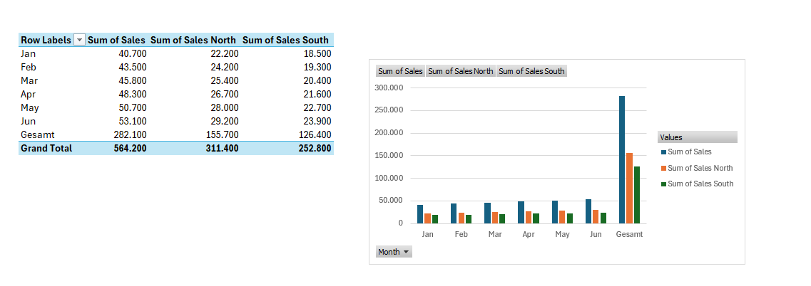
 | Apr | Furniture | South | 7,100 | 0 | 7,100 | (7,100)
 | Apr | Office Supplies | North | 3,800 | 3,800 | 0 | 3,800
 | Apr | Office Supplies | South | 3,300 | 0 | 3,300 | (3,300)
 | May | Electronics | North | 15,800 | 15,800 | 0 | 15,800
 | May | Electronics | South | 11,800 | 0 | 11,800 | (11,800)
 | May | Furniture | North | 8,200 | 8,200 | 0 | 8,200
 | May | Furniture | South | 7,400 | 0 | 7,400 | (7,400)
 | May | Office Supplies | North | 4,000 | 4,000 | 0 | 4,000
 | May | Office Supplies | South | 3,500 | 0 | 3,500 | (3,500)
 | Jun | Electronics | North | 16,500 | 16,500 | 0 | 16,500
 | Jun | Electronics | South | 12,500 | 0 | 12,500 | (12,500)
 | Jun | Furniture | North | 8,500 | 8,500 | 0 | 8,500
 | Jun | Furniture | South | 7,700 | 0 | 7,700 | (7,700)
 | Jun | Office Supplies | North | 4,200 | 4,200 | 0 | 4,200
 | Jun | Office Supplies | South | 3,700 | 0 | 3,700 | (3,700)
 | Gesamt |  |  | 282,100 | 155,700 | 126,400 | 29,300

